상품제안서
초미니 라이트닝/C타입 2in1 고속보조배터리 allo502DPD [5000mAh] (고속) | 상품코드: F27017

 |  |  |  |  |  |  | 02-412-0044 | www.easy1.co.kr
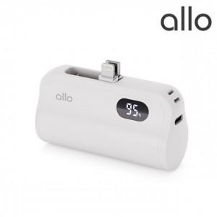

【상세/제작정보】

【인쇄/포장옵션】 | 레이저, 풀칼라 / 포장지포장

【공급단가】 | 수량 | 50~ | 100~ | 500~ | 1,000~ | 2,000~
*VAT별도 | 단가 | 17,500원 | 17,000원 | 16,000원 | 15,700원 | 15,500원

【상품 URL】 | http://www.easy1.co.kr/src/goods_detail.php?gdno=27017

